ネットワーク構成
ネットワーク構成図

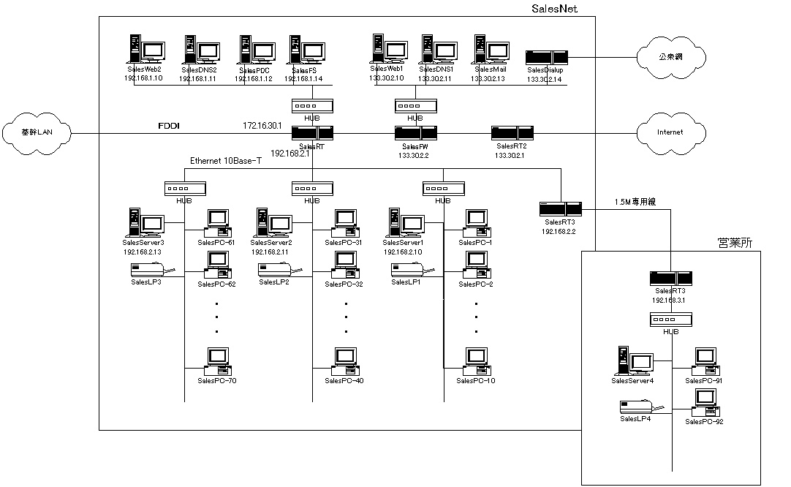
メモ
ネットワーク構成図に記述するべき代表的な項目は以下のとおり。 (A)外部との接続ポイント (B)代表的なネットワーク機器の接続 (C)代表的な共有機器の接続 (D)共有機器の接続に必要なアドレス

サンプル

